界面&功能
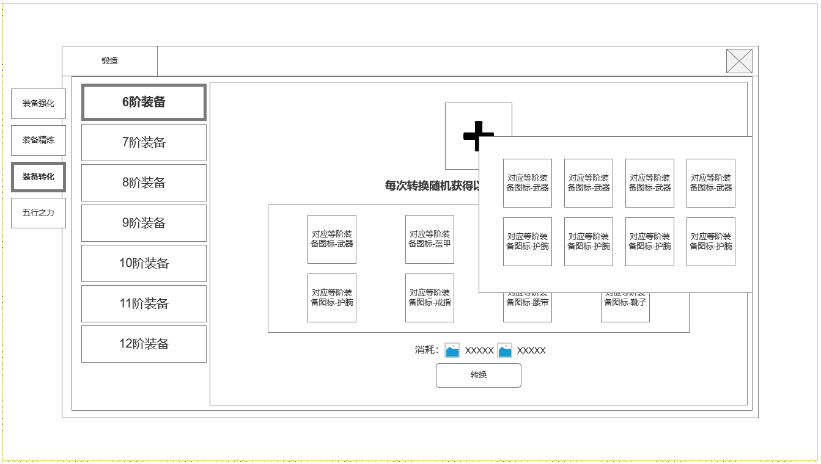
锻造-装备转化系统 |  |  |  | 功能基础规则

 | 功能入口 |  |  |  |  | 转化 相关基础规则和清单
 |  |  |  |  | 1.设计目的是什么 |  | 6功能点清单
 | 1.主界面右侧功能图标入口进入 |  |  |  | ▶ | 以具体装备部位为基础，将对应装备进行-装备转化，将其转化为自己所需部位装备 | 模块 | 类型 | 内容 | 优先级
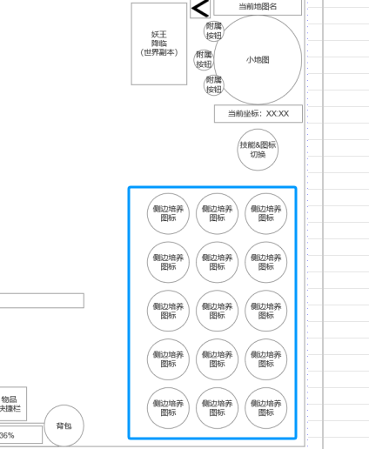
 |  |  |  |  | ▶ | 显示转化所需基础部件以及所需材料，以及可转化的同阶部位图标 | 技能界面 | UI和资源 | 锻造界面UI主入口图标 | 1
 |  |  |  |  | 2.基本规则 |  |  | UI和资源 | 锻造界面强化页签UI界面 | 1
 |  |  |  |  | ▶ | 消耗指定需要转化的高阶装备的部件和指定数量材料，针对自身所需部位进行定向转化 |  | UI和资源 | 各尺寸技能图标 | 1
 |  |  |  |  | ▶ | 转换结果为在候选部位中随机获得新部位，且不会获得任何额外属性变更 |  | 功能逻辑 | 功能开放 | 3
 |  |  |  |  | ▶ | 一定等阶且品质以上的装备才可进行转化 |  | 功能逻辑 | 可转换装备阶数清单 | 1
 |  |  |  |  |  |  |  | 功能逻辑 | 当前选中要转化的装备展示 | 1
 |  |  |  |  | 3.解锁方式 |  |  | 功能逻辑 | 当前选中阶数装备全部位展示 | 1
 |  |  |  |  | ▶ | 满足对应强化条件后开启主界面右侧功能图标入口 |  | 功能逻辑 | 装备转化消耗材料展示 | 2
 |  |  |  |  | 4关联功能 |  |  | 功能逻辑 | 装备转化操作按钮 | 1
 |  |  |  |  | ▶ | 主界面，影响各功能功能开放 | 7.各功能逻辑流程
 |  |  |  |  | ▶ | 锻造主页面中装备转化1级分页面 |  | 功能开放
 |  |  |  |  | ▶ | 装备系统 |  | ▶ | 满足对应强化条件后开启主界面右侧功能图标入口
 |  |  |  |  |  |  |  | 显示内容
 |  |  |  |  |  |  |  | ▶ | 可转换装备阶数清单
 |  |  |  |  |  |  |  | ▶ | 当前选中要转化的装备展示
 |  |  |  |  |  |  |  | ▶ | 当前选中阶数装备全部位展示
 |  |  |  |  |  |  |  | ▶ | 装备转化消耗材料展示
 |  |  |  |  |  |  |  | ▶ | 装备转化操作按钮

精炼界面 |  |  |  | 功能详细规则

 | 精炼界面设计

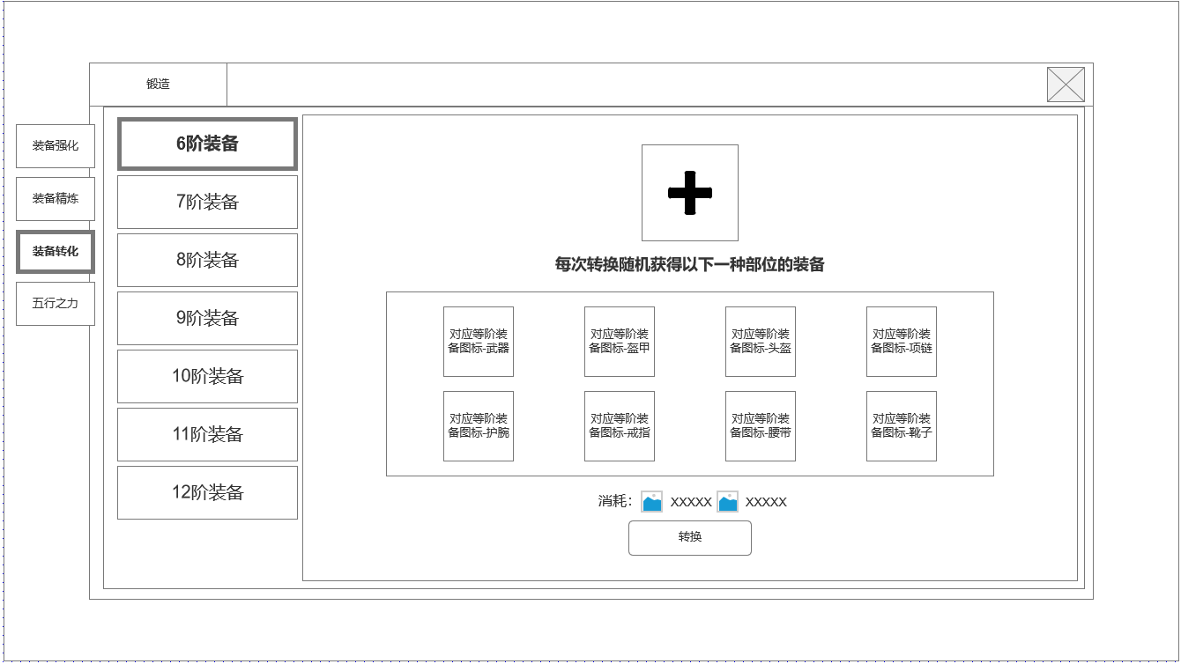
1
3
 |  | 1.锻造界面1级页签 |  |  | 1.锻造界面1级页签
 |  | ▶ | 强化页签 |  | ▶ | 强化页签
 |  | ▶ | 装备精炼 |  | ▶ | 装备精炼
 |  | ▶ | 装备兑换 |  | ▶ | 装备兑换
 |  | ▶ | 五行之力 |  | ▶ | 五行之力

4
 |  | 2.可转换的装备阶数列表清单 |  |  | 2.可转换的装备阶数列表清单
 |  | ▶ | 阶数列表可选中 |  | ▶ | 阶数列表可选中：选中对应阶数代表玩家想操作转换对应阶数的装备
 |  | ▶ | 根据配置决定显示对应阶数清单 |  | ▶ | 根据配置决定显示对应阶数清单：当前规划6-12阶装备可进行转换
 |  | ▶ | 数量超过界面高度可上下拖动 |  | ▶ | 数量超过界面高度可上下拖动

2
 |  | 3.当前选中想要进行转换的装备放置槽位 |  |  | 3.当前选中想要进行转换的装备放置槽位
 |  | ▶ | 根据左侧选中的阶数列表，点击后展示当前背包中符合转化条件的装备图标 |  | ▶ | 根据左侧选中的阶数列表，点击后展示当前背包中符合转化条件的装备图标
 |  | ▶ | 转化规则文本显示 |  | ▶ | 转化规则文本显示

 |  | 4.当前选中阶数装备可能转化的装备图标显示 |  |  | 4.当前选中阶数装备可能转化的装备图标显示
 |  | ▶ | 根据左侧选中的阶数列表进行显示 |  | ▶ | 根据左侧选中的阶数列表进行显示
 |  | ▶ | 显示该阶数部位装备图标，品质为中性性质。 |  | ▶ | 显示该阶数部位装备图标，品质为中性性质。
 |  |  |  |  | ▶ | 转化后品质根据转换原素材决定
 |  | 5.转换操作区 |  |  | 5.转换操作区
 |  | ▶ | 转换消耗材料 |  | ▶ | 转换消耗材料
 |  | ▶ | 转换按钮 |  | ▶ | 转换按钮：转换成功率为100%，点击后弹出获得新部位道具提示。

5

未标注界面示意图

参考界面
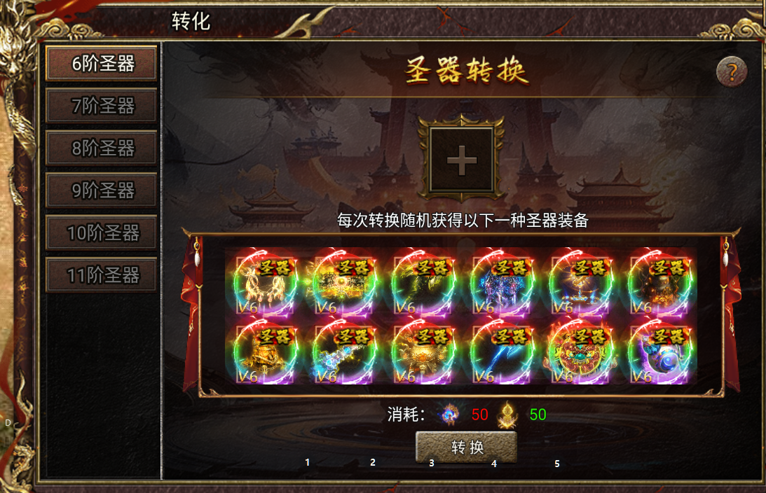
参考图

 | 参考游戏

